Gambar_Grid

Datanya dari kotak paling kiri bawah ke kanan
terus balik lagi dari kotak sebelah kiri di baris kedua ke kanan lagi, dst
Datanya sudah perkotak grid Jumlah kotaknya 9801 [99x99] |  | 1 kotaknya sudah 1 km x 1 km | jadi datanya per km2
 |  | ga pas banget tapi 0.999982 km
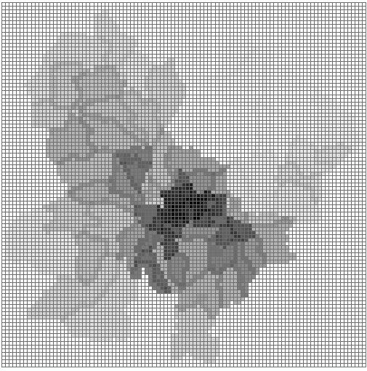

 | 99 kotak

 |  | 99 kotak

